Экспертиза
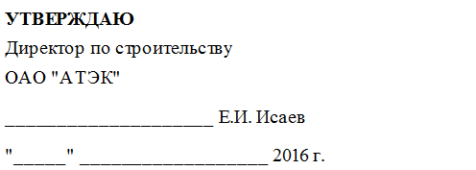

Расчет стоимости проведения негосударственной экспертизы

Наименование объекта: «Тепловая сеть от котельной по ул. Таманская,174 до жилого комплекса со встроенными помещениями и подзмной парковкой по ул. Таманская, 153 вг. Краснодаре»
Наименование проектной организации:
Наименование организации-заказчика: ОАО "АТЭК"

Спр | 432,864.00 | Стоимость изготовления проектной документации по договору (без НДС), рублей
 | 4 кв.2015 г. | Дата договора на изготовление проектной документации
Иизм | 3.84 | Индекс изменения стоимости проектных работ для строительства
Спр - 2001 г. | 112,725.00 | Стоимость изготовления проектной документации в ценах 2001 г., рублей
Сиз | 407,651.38 | Стоимость проведения изыскательских работ по договору (без НДС), рублей
 | 4 кв.2015 г. | Дата договора на проведение изыскательских работ
Иизм | 3.90 | Индекс изменения стоимости изыскательских работ для строительства
Сиз - 2001 г. | 104,525.99 | Стоимость проведения изыскательских работ по договору в ценах 2001 г. (без НДС), рублей
Ki | 3.730 | Индекс инфляции на экспертизу проектных работ на 01.01.2015 г. по сравнению с 01.01.2001 г.
Ki | 3.730 | Индекс инфляции на экспертизу изыскательских работ на 01.01.2015 г. по сравнению с 01.01.2001 г.
 | 0.22 | Сумма Спд и Сиж (млн. рублей, в ценах 2001 г.)
П | 0.2925 | Доля от суммарной стоимости проектных и (или) изыскательских работ, представленных на государственную экспертизу в уровне цен 2001 года,согласно приложению к Постановлению РФ от 05.03.2007 г. № 145
НДС | 18.00 | Налог на добавленную стоимость,%
Кт | 1.00 | Коэффициент трудоемкости экспертизы (первичное рассмотрение = 1, повторное = 0,3)
Ксл | 1.00 | Коэффициент сложности экспертизы
Сэтек | 237,026.28 | Стоимость проведения экспертизы, рублей
НДС | 42,664.72 | рублей (НДС не облагается)
Итого: | 279,691.00 | рублей

Сэтек=(Спр/Иизм*П*Ki* + Спр/Иизм*П*Ki)*Кт*Ксл

 | Проверил | Р.В. Шмыгов

